サンプル調製ガイドライン
PacBio解析のための DNA 準備・取扱いのガイドライン

1.PacBio 解析のための DNA サンプル要件

PacBio ライブラリ調製では増幅技術を利用しません。また，得られたライブラリはシーケンス取得において直接的なテンプレートとなります。
そのため，出発材料である DNA の品質はシーケンスの結果に直接的に影響します。
サンプル中に存在する不可逆的 DNA 損傷（DNA 鎖間架橋（interstrand crosslink；ICL）など）は，PacBio のシステムにおいてパフォーマンスの低下を引き起こしますので，
長いリード長と最適なシーケンス性能を得るには，高品質で高分子の DNA が不可欠となります。

2.高分子 DNA の取り扱いに関する一般的なガイドライン

一般に，DNA を取り扱うときは，下記の点に注意する必要があります。

 | ●DNA の過剰乾燥は避けてください。 風乾で乾燥してください。減圧乾燥の際は加熱しないでください。
 | ●DNA は，中性緩衝液（10 mM Tris 酢酸や Tris-HCl，pH8）で溶出してください。Nuclease Free Waterや非緩衝液での溶出は推奨いたしません。
 | 弊社へサンプルをご提供いただく際は、Tris Buffer （10 mM Tris, pH 7.0 ～ pH 8.0 等）または Nuclease Free Water （※）に溶解した状態でお送りください。
 | ※Nuclease Free Water は DNA の長期保管には向いておりません。
 | ●PCR 産物の場合は，非特異的産物や複数のバンドを含まないアンプリコンでなければなりません。
 | ●ゲル精製が必要な場合は，エチジウム染色+ UV 照射は避けて，SYBR®Safe （Invitrogen）染色+青色光照射等でご対応ください。
 | ●DNA を再懸濁する際には，緩衝液を添加した後に静かにチューブを数回転倒混和させるか，優しくタップしてください（あるいは両方を実施してください）。
 | 若しくは，緩衝液中で 25℃ で一晩静置して再懸濁ください。
 | ●メーカー試薬の推奨に従って DNase を不活性化ください。 過熱は DNA 損傷を引き起こす可能性がありますので可能な限り熱での不活性化は避けてください。代替方法としては AMPure 精製があります。
 | ●ボルテックスは DNA の断片化を引き起こす可能性がありますので，極力 DNA はボルテックスしないでください。
 | ●DNA 保存温度は、短期間の場合は 4 ℃，長期間の場合は -20 ℃/ -80 ℃ です。
 | ●DNA の断片化につながりますので，DNA の凍結融解の繰り返しは避けてください。

3. DNA の品質に影響を与える重要な対策

読み取りの長さと品質を最大にするためには，DNA サンプルに対し，下記のことが不可欠です。

 | ●二本鎖であること。 一本鎖 DNA はライブラリ調製に使用することができません。
 | ●凍結融解を繰り返さないこと。DNA 損傷を引き起こす可能性があります。
 | ●高温（65℃ 以上で 1 時間など），または極端な pH （6 未満、または 9 以上）に曝されていないこと。
 | ●OD 260/OD 280 比が 1.8～2.0 であること。
 | ●OD 260/OD 230 比が 2.0 以上であること。
 | ●不溶性物質が含まれていないこと。
 | ●RNA が混入していないこと。
 | ●挿入性の（インターカレーター）蛍光色素（エチジウムブロマイドなど）や UV 照射に曝されていないこと。 SYBR 色素は DNA 損傷にはなりませんので使用可能です。
 | ●キレート剤（EDTA ※）、二価金属カチオン（Mg2+）、変変性剤（グアニジニウム塩、フェノールなど），または界面活性剤（SDS，Triton-X 100 など）を含まないこと。
 | ※ライブラリ調製の前にサンプルの精製を実施いたしますので、EDTA は精製時に除去することが可能です。
 | ●元の生物/組織からのキャリーオーバー汚染（ヘム，フミン酸，ポリフェノールなど）を含まないこと。

4. DNA サンプルの品質評価

PacBio によるシーケンスのためには，ライブラリ調製前に DNA の品質チェックが必要です。
DNA の品質（完全性，純度，濃度）を確認するための推奨事項に関しまして下記をご確認ください。

 | 1） DNA サンプルの電気泳動

 | DNA の完全性は，アガロースゲル電気泳動によって評価することができます。
 | 最良の結果を得るために，DNA サンプルはスメアなバンド（＝分解）が無いことを示さなければなりません。
 | 分解のない高分子 DNA であることを示す 1 つの明瞭なバンド (>50kb) があることをご確認ください。
 | 使用したマーカーのサイズ，およびアガロースゲルにロードしたサンプル量を記録ください。
 | アンプリコンや cDNA サンプルに関しましては，BioAnalyzer 等による測定でも代替可能です。

 | DNA サンプルのゲル精製が必要な場合は，染色には SYBR Gold，または SYBR Safe をご使用ください。可視化には青色光をご使用ください。
 | エチジウムブロマイドによる染色や UV 照射は，DNA 損傷を引き起こす可能性があるため，ご使用を避けてください。
 | SYBR 色素は，QIAGEN 社のゲル抽出キット等を使用することで除去が可能です。

 | ○電気泳動例
 | 泳動条件： | Agarose 0.6% TAE Gel，15hr at 35V run
 | L： | 1kb extension ladder，Invitrogen，cat#10511-012
 | S 1～S 5： | DNA サンプル（200 ng）
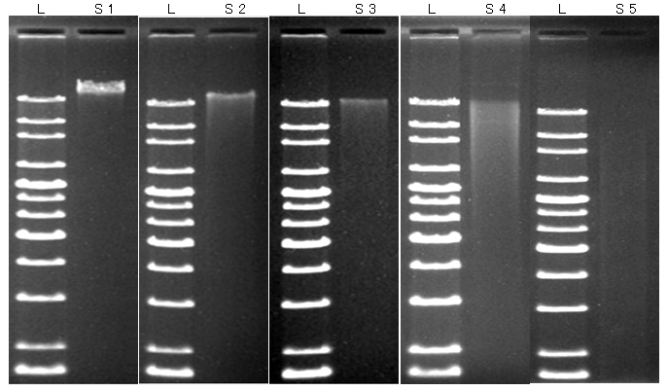

 | ○判定
 | S 1： | 良好，解析可能
 | S 2： | ややスメア，ライブラリ調製前の精製作業で十分量の DNA が回収できれば解析可能
 | S 3： | スメア，ライブラリが得られない可能性有 + ライブラリ インサートサイズが小さくなる可能性有，DNA サンプルの再調製を推奨
 | S 4： | スメア，ライブラリが得られない可能性有 + ライブラリ インサートサイズは長くても 10kb 未満，DNA サンプルの再調製を推奨
 | S 5： | 分解，解析不可，DNA サンプルの再調製が必要

 | 2） DNA サンプルの純度

 | DNA の純度は，NanoDrop や，その他の分光光度計を使用して確認することができます。
 | A 260/A 280 と A 260/A 230 比を読み取る必要があります。

 | A 260/A 280：
 | 260 nm と 280 nm での吸光度の比を用いて DNA の純度を評価します。
 | サンプルに含まれるヌクレオチドの組成にも依存しますが，A 260/A 280 が約 1.8 の場合，その DNA は「純粋である」と一般的には評価されます。

 | 低い A 260/A 280 比は，280 nm またはそれに近いところで強く吸収するタンパク質，フェノール，または他の夾雑物の存在を示している可能性があります。
 | サンプル濃度が非常に低い場合にも起こることがあります。

 | 高い A 260/A 280 比は問題を示すものではありません。

 | A 260/A 280 比は，わずかな pH の変化で敏感に変動するため DNA の吸光度測定は TE，または Tris HCl（pH 8）などの Buffer 中で実施ください。
 | なお，酸性溶液は A 260/A 280 比を低くし，塩基性溶液は A 260/A 280 比を高くします。

 | A 260/A 230：
 | A 260/A 230 比は，DNA 抽出の質について推測を行うための補助的な測定値です。
 | A 260/A 280 比よりも高い値となることが多く，2.0～2.2 が一般的です。
 | 異常な A 260/A 230 比は DNA 抽出作業の問題を示している可能性があります。

 | 低い A 260/A 230 比の可能性としては下記がございます。
 |  | ●多糖類のキャリーオーバー（植物で多いです）
 |  | ●DNA 抽出作業からのフェノール残留
 |  | ●グアニジンの残留（カラムベースのキットでよく使用されています）
 |  | ●共沈剤として使用されるグリコーゲン

 | 高い A 260/A 230 比の可能性としては下記がございます。
 |  | ●Nanodrop 機器の汚れた測定部でブランクが取られている
 |  | ●ブランク測定に不適切な溶液の使用
 |  | ※ブランク測定に使用する溶液は，サンプル溶液と同じ pH，および類似のイオン強度でなければいけません。

 | 3） DNA サンプルの濃度

 | PacBio のライブラリ調製では DNA 濃度の正確な定量が重要です。
 | 吸光度測定では，5 ng/µl 未満の DNA 濃度は測定できません。
 | さらに重要な点として，吸光度測定では異なるタイプのヌクレオチド（例えば，二本鎖 DNA，RNA，dNTP および一本鎖 DNA ）を区別できません。
 | そのため，一本鎖 DNA がサンプル中に存在すると吸光度測定では正確に定量できません（※一本鎖 DNA がライブラリ調製を阻害することはありません）。

 | PacBio のライブラリ調製では二本鎖 DNA のみがライブラリ調製のテンプレートとなるため，二本鎖 DNA の濃度を決定することが重要です。
 | RNA，dNTPs，および一本鎖 DNA も濃度測定に含めてしまうと，濃度を多く見積もってしまう可能性がございます。
 | そのため，PicoGreen assay，または Qubit fluorimeter などの二本鎖 DNA を特異的に定量する測定方法を強くお勧めします。

 | 測定を行う際は，各メーカーの推奨ガイドラインに従って実施ください。
 | 特に，以下の手順は遵守ください。
 |  | 1）定期的な機器の校正を行う（メーカー対応が望ましいです）
 |  | 2） Picogreen assay，または Qubit fluorimeter を使用する場合は，サンプルと一緒に標準曲線を作成する
 |  | 3）可能な限りレプリケートで測定し，最終濃度は平均値を採用する
 | ※信頼性の高い定量情報を得るには，正確で一貫したピペット操作が必要です。

5.高分子で綺麗な DNA を得るためのガイドライン

高分子 DNA を得るための一般的な推奨事項を以下に示します。
※記載されている製品は PacBio によって正式に承認されているものではございません。※

 | 1. DNA 抽出前に関しまして
 |  | a. 複雑もしくはリッチな培地でのインキュベーションは避けてください。
 |  | b. 複数のレプリケート培養物（対数増殖期の初期～中期の高密度のもの）からサンプルを回収ください。
 |  | c. 潜在的な二次的阻害成分の蓄積を避けるために，大容量での抽出は避けてください。

 | 2. DNA 抽出方法に関しまして
 |  | a. QIAGEN MagAttract® HMW kit (100-200 kb)
 |  |  | https://www.qiagen.com/us/shop/sample-technologies/dna/magattract-hmw-dna-kit-48/#orderinginformation
 |  | b. QIAGEN Genomic-tip kit (50-100 kb)
 |  |  | https://www.qiagen.com/jp/shop/sample-technologies/dna/plasmid-dna/qiagen-genomic-tip-100g/
 |  | c. フェノール-クロロホルム抽出
 |  |  | http://www.pacb.com/wp-content/uploads/2015/09/SharedProtocol-Extracting-DNA-usinig-Phenol-Chloroform.pdf
 |  |  | ※フェノールは酸化を受けていない新しいもの（開封後 3 ヶ月以内）をご使用ください。

注文書
受注番号（弊社記入欄） ：

次世代シーケンス解析サービス（PacBio ゲノム解析）注文書

 | この色のセルにご入力ください |  |  |  |  |  | ※ご入力の前に必ず「お申込みの流れ」シートの注意事項をお読み下さい。
 |  |  |  |  |  |  | 注文書を頂いた時点で、注意事項をご確認されたものと判断させて頂きます。

初めて
2回目以降
 | ご記入日 |  |  | 年 |  |  | 月 | 日 | 弊社次世代シーケンス 解析サービスのご利用

 | 【ご注文者情報】
 | フリガナ |  |  |  |  |  |  |  |  | 様 | 郵便番号 |  | 〒
 | ご氏名 |  |  |  |  |  |  |  |  |  | ご住所

 | ご所属 | 機関名 |  |  |  |  |  |  |  |  | TEL

 |  | 部署名等 |  |  |  |  |  |  |  |  | FAX

 |  |  |  |  |  |  |  |  |  |  | Email

 | 販売代理店 | 代理店名 |  |  |  |  |  |  |  |  | 納品先 |  |  |  | ご注文者様 |  |  | 販売代理店
 |  |  |  |  |  |  |  |  |  |  |  |  | ※販売店からの指定と異なる場合は、 販売店の指定に従わせて頂きます。
 |  | ご担当者 |  |  |  |  |  |  |  | 様
 |  |  |  |  |  |  |  |  |  |  |  |  |  |  | その他（住所等、下記備考へご記入ください）

 | 【ご注文者様以外にご連絡の必要な方】
 | ご氏名 |  |  |  |  |  |  |  |  | 様 | TEL

 | ご所属 |  |  |  |  |  |  |  |  |  | Email

 | 【ご注文内容】
 | 見積 No. |  |  |  |  |  |  |  |  |  |  |  | 不明な場合は空欄のままで構いません
 | ※見積 No. が不明の場合は以下のご入力もお願いいたします。※
 | ※見積 No. をご入力頂いた場合は「サンプル情報」シートへのご入力をお願いいたします。※
 | 検体数
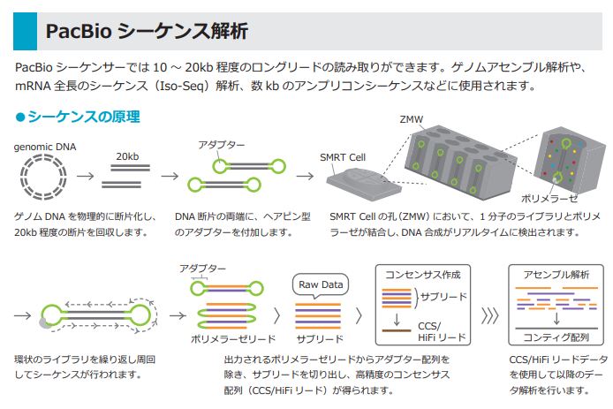
 | プラン選択 |  | 【PacBio 乗り合いプラン】
 |  |  |  |  | ゲノムサイズ ： ～ 10 Mb 対応
 |  |  |  |  | ゲノムサイズ ： 10 ～ 50 Mb 対応
 |  |  |  |  | ゲノムサイズ ： 50 ～ 100 Mb 対応
 |  |  |  |  | ゲノムサイズ ： 300 ～ 1 Gb 対応
 |  |  | 【PacBio 1 SMRT Cell 買い上げプラン】 |  |  |  |  |  |  |  |  |  |  | ［数 量］
 |  |  |  |  | PacBio Sequel （1 M ZMW Cell） |  |  |  |  |  |  |  |  | [ |  | ] | SMRT Cell
 |  |  |  |  | PacBio Sequel II/IIe （8 M ZMW Cell） |  |  |  |  |  |  |  |  | [ |  | ] | SMRT Cell
 |  |  |  |  | PacBio Revio （25 M ZMW Cell） |  |  |  |  |  |  |  |  | [ |  | ] | SMRT Cell
 | データ解析 ※有償※ |  | 【新規ゲノム配列決定】
 |  |  |  |  | de novoアセンブル |  |  |  |  |  |  | 二次代謝産物クラスター検索
 |  |  |  |  | アノテーション情報付与 |  |  |  |  |  |  | 薬剤耐性・病原性遺伝子検索 （バクテリア限定）

 |  |  | 【ゲノムリシーケンス】
 |  |  |  |  | マッピング＋構造変異解析（INDEL/SV）

 |  |  | 【その他】
 |  |  | ［ |  |  | ※ カスタム解析のご希望があれば入力してください ※ |  |  |  |  |  |  |  |  |  |  |  |  | ］

 | 【備考】

 | →続いて「サンプル情報」のシートにもご入力ください。

